Feuil1
ENTREPRISE D'INSERTION
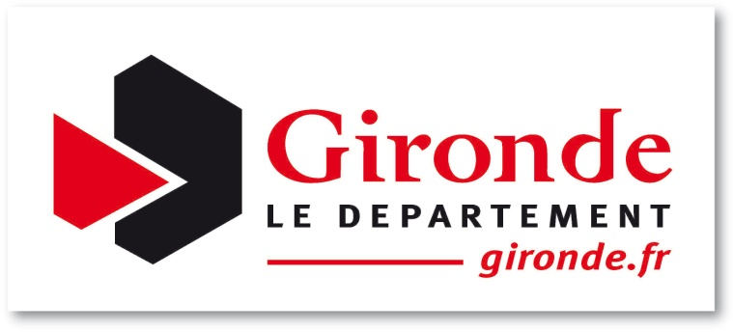
Nom de la structure : |  |  |  |  |  |  |  |  | Nom de la personne à contacter : |  |  |  |  |  | Téléphone :

Nb de postes conventionnés Département : |  |  |  |  |  |  |  |  | Nb de CDDI : |  |  | 0 |  |  | Date de la convention :

Nb de postes conventionnés DIRECCTE : |  |  |  |  |  |  |  |  |  |  |  |  |  |  | Mois de : (format 03/2017)

Salarié(e) en insertion |  |  |  |  |  |  |  |  |  |  |  | CDDI
Nom | Prénom | Sexe | Date de naissance | N° IDE | N° CAF | Catégorie de public | RQTH | Date d'agrément POLE EMPLOI | Prescripteur | Référent RSA (a) | Date de la 1ère embauche dans la struture | Date de début | Date de fin prévis. | Durée hebdo. en heure | Renouvellement | ETP Equivalent Temps Plein | Date de sortie effective | Résultat d'insertion à la date de sortie effective (c) | Résultat d'insertion 12 mois après la sortie (c) | Commentaires - Précisions

0 |  |  |  |  |  |  |  |  |  |  |  | 0 | 0 |  |  | 0.00 | 0

(a) ADIE, CAIO, Cap emploi, CCAS, CRE Clause sociale CG33, Diaconat, MDSI Chargé d'insertion, MDSI Travailleur social, Mission locale, Mission locale, MSA, PLIE
(b) A ne renseigner qu'en fin d'année
(c) Pour "autre sortie", merci de préciser laquelle en commentaire

Document disponible en version dématérialisé sur la BDI de la Gironde à partir du site www.gironde.fr

